Alytaus
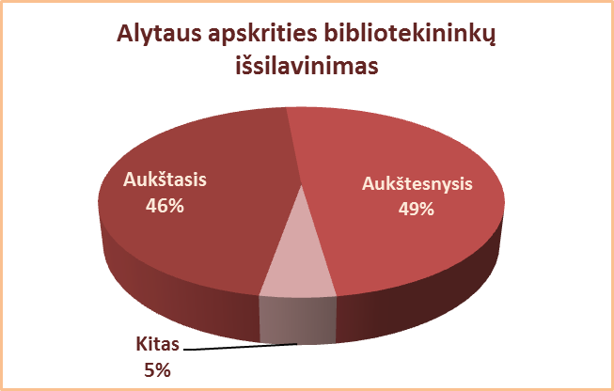
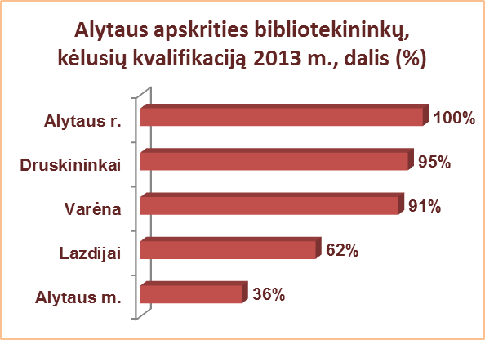
4.2. ALYTAUS APSKRITIES BIBLIOTEKININKŲ IŠSILAVINIMAS, KVALIFIKACIJA 2013 M.

Eil. Nr. | Savivaldybių viešosios bibliotekos | Aukštasis |  |  |  |  |  |  |  | Aukštesnysis |  |  |  |  |  |  |  | Kitas |  |  |  | Bibliotekininkų, kėlusių kvalifikaciją, sk.
 |  | Iš viso |  |  |  | Iš jų: bibliotekinis |  |  |  | Iš viso |  |  |  | Iš jų: bibliotekinis |  |  |  | Iš viso | VB | Miesto fil. | Kaimo fil.
 |  | Iš viso | VB | Miesto fil. | Kaimo fil. | Iš viso | VB | Miesto fil. | Kaimo fil. | Iš viso | VB | Miesto fil. | Kaimo fil. | Iš viso | VB | Miesto fil. | Kaimo fil. |  |  |  |  | Iš viso | VB | Miesto fil. | Kaimo fil.
1 | Alytaus m. | 17 | 16 | 1 | x | 10 | 9 | 1 | x | 8 | 5 | 3 | x | 6 | 3 | 3 | x | 0 | 0 | 0 | x | 9 | 7 | 2 | x
2 | Alytaus r. | 18 | 9 | 1 | 8 | 7 | 7 | 0 | 0 | 24 | 5 | 3 | 16 | 16 | 5 | 3 | 8 | 6 | 0 | 0 | 6 | 48 | 14 | 4 | 30
3 | Druskininkai | 5 | 4 | 0 | 1 | 3 | 3 | 0 | 0 | 14 | 9 | 2 | 3 | 14 | 9 | 2 | 3 | 0 | 0 | 0 | 0 | 18 | 12 | 2 | 4
4 | Lazdijai | 14 | 5 | 1 | 6 | 1 | 2 | 0 | 0 | 24 | 10 | 1 | 17 | 15 | 8 | 0 | 9 | 1 | 0 | 0 | 1 | 24 | 10 | 2 | 12
5 | Varėna | 27 | 17 | x | 10 | 15 | 12 | x | 3 | 17 | 5 | x | 12 | 11 | 5 | x | 6 | 2 | 0 | x | 2 | 42 | 22 | x | 20
Iš viso: |  | 81 | 51 | 3 | 25 | 36 | 33 | 1 | 3 | 87 | 34 | 9 | 48 | 62 | 30 | 8 | 26 | 9 | 0 | 0 | 9 | 141 | 65 | 10 | 66

Vilniaus
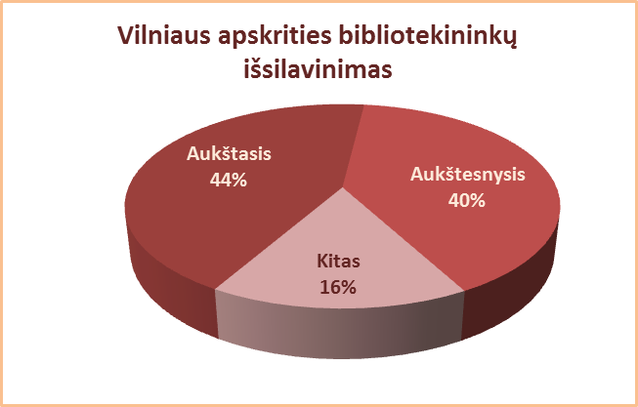
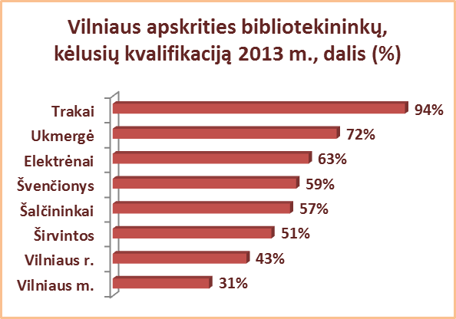
4.2. BIBLIOTEKININKŲ IŠSILAVINIMAS, KVALIFIKACIJA 2013 M.

Eil. Nr. | Savivaldybių viešosios bibliotekos | Aukštasis |  |  |  |  |  |  |  | Aukštesnysis |  |  |  |  |  |  |  | Kitas |  |  |  | Bibliotekininkų, kėlusių kvalifikaciją, sk.
 |  | Iš viso |  |  |  | Iš jų: bibliotekinis |  |  |  | Iš viso |  |  |  | Iš jų: bibliotekinis |  |  |  | Iš viso | VB | Miesto fil. | Kaimo fil.
 |  | Iš viso | VB | Miesto fil. | Kaimo fil. | Iš viso | VB | Miesto fil. | Kaimo fil. | Iš viso | VB | Miesto fil. | Kaimo fil. | Iš viso | VB | Miesto fil. | Kaimo fil. |  |  |  |  | Iš viso | VB | Miesto fil. | Kaimo fil.
1 | Elektrėnai | 9 | 8 | 1 | 0 | 5 | 5 | 0 | 0 | 17 | 6 | 3 | 8 | 11 | 6 | 2 | 3 | 4 | 3 | 0 | 1 | 19 | 17 | 1 | 1
2 | Šalčininkai | 6 | 4 | 0 | 2 | 0 | 0 | 0 | 0 | 21 | 6 | 4 | 11 | 21 | 6 | 4 | 11 | 20 | 4 | 2 | 14 | 27 | 3 | 1 | 23
3 | Širvintos | 14 | 6 | x | 8 | 9 | 6 | x | 3 | 14 | 7 | x | 7 | 7 | 5 | x | 2 | 7 | 1 | x | 6 | 18 | 7 | x | 11
4 | Švenčionys | 13 | 7 | 5 | 1 | 4 | 1 | 3 | 0 | 21 | 9 | 3 | 9 | 17 | 8 | 3 | 6 | 7 | 0 | 0 | 7 | 24 | 6 | 4 | 14
5 | Trakai | 24 | 14 | 4 | 6 | 8 | 4 | 1 | 3 | 7 | 1 | 1 | 5 | 3 | 1 | 1 | 1 | 3 | 0 | 1 | 2 | 32 | 14 | 6 | 12
6 | Ukmergė | 16 | 10 | x | 6 | 8 | 6 | x | 2 | 31 | 11 | x | 20 | 22 | 11 | x | 11 | 3 | 0 | x | 3 | 36 | 15 | x | 21
7 | Vilniaus r. | 13 | 6 | 2 | 5 | 4 | 3 | 0 | 1 | 29 | 7 | 1 | 21 | 17 | 5 | 1 | 11 | 14 | 0 | 1 | 13 | 24 | 9 | 2 | 13
Iš viso: |  | 95 | 55 | 12 | 28 | 38 | 25 | 4 | 9 | 140 | 47 | 12 | 81 | 98 | 42 | 11 | 45 | 58 | 8 | 4 | 46 | 180 | 71 | 14 | 95
8 | Vilniaus m. | 82 | 11 | 71 | x | 56 | 9 | 47 | x | 23 | 4 | 19 | x | 15 | 3 | 12 | x | 8 | 1 | 7 | x | 35 | 6 | 29 | x
Iš viso: |  | 177 | 66 | 83 | 28 | 94 | 34 | 51 | 9 | 163 | 51 | 31 | 81 | 113 | 45 | 23 | 45 | 66 | 9 | 11 | 46 | 215 | 77 | 43 | 95

